Guide
Full Validation Coverage
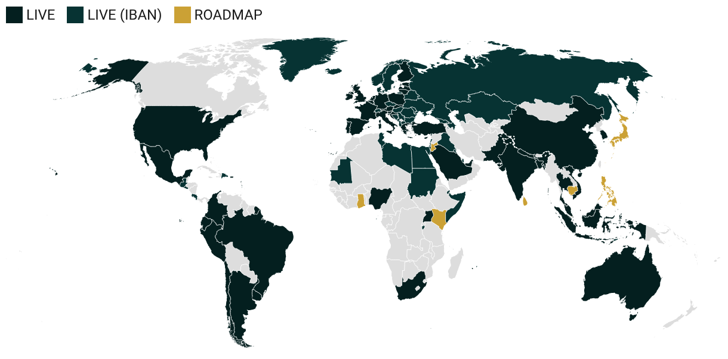
 | Coverage | Country | 48
 | AR | Argentina | 63
 | AU | Australia | 55
 | AT | Austria | 389
 | BD | Bangladesh | 3
 | BE | Belgium | 59
 | BR | Brazil | 148
 | CL | Chile | 20
 | CN | China | 162
 | CO | Colombia | 25
 | HR | Croatia | 21
 | CY | Cyprus | 23
 | EC | Ecuador | 13
 | EE | Estonia | 10
 | FI | Finland | 18
 | FR | France | 239
 | DE | Germany | 1157
 | GR | Greece | 24
 | IN | India | 855
 | ID | Indonesia | 142
 | IE | Ireland | 389
 | IT | Italy | 398
 | LV | Latvia | 20
 | LT | Lithuania | 75
 | LU | Luxembourg | 76
 | MY | Malaysia | 37
 | MT | Malta | 29
 | MX | Mexico | 129
 | NP | Nepal | 23
 | NL | Netherlands | 78
 | NG | Nigeria | 40
 | PK | Pakistan | 32
 | PE | Peru | 31
 | PL | Poland | 40
 | PT | Portugal | 47
 | SA | Saudi Arabia | 14
 | SK | Slovakia | 23
 | SI | Slovenia | 14
 | ZA | South Africa | 11
 | KR | South Korea | 48
 | ES | Spain | 143
 | TH | Thailand | 50
 | TR | Turkey | 51
 | UG | Uganda | 21
 | GB | UK | 242
 | AE | United Arab Emirates | 22
 | UY | Uruguay | 17
 | US | USA | 1089
 | VN | Vietnam | 43

